エビデンス
１、画面初期化「データなし」
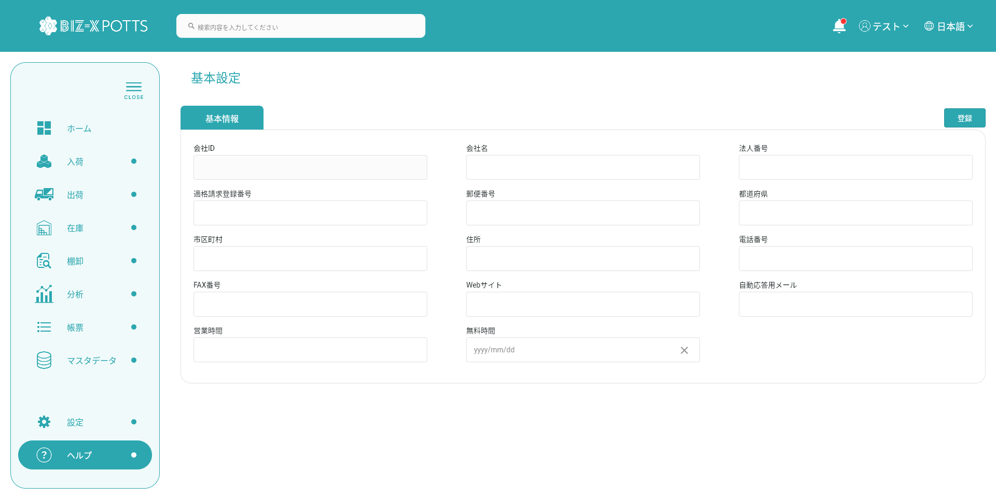

２、登録


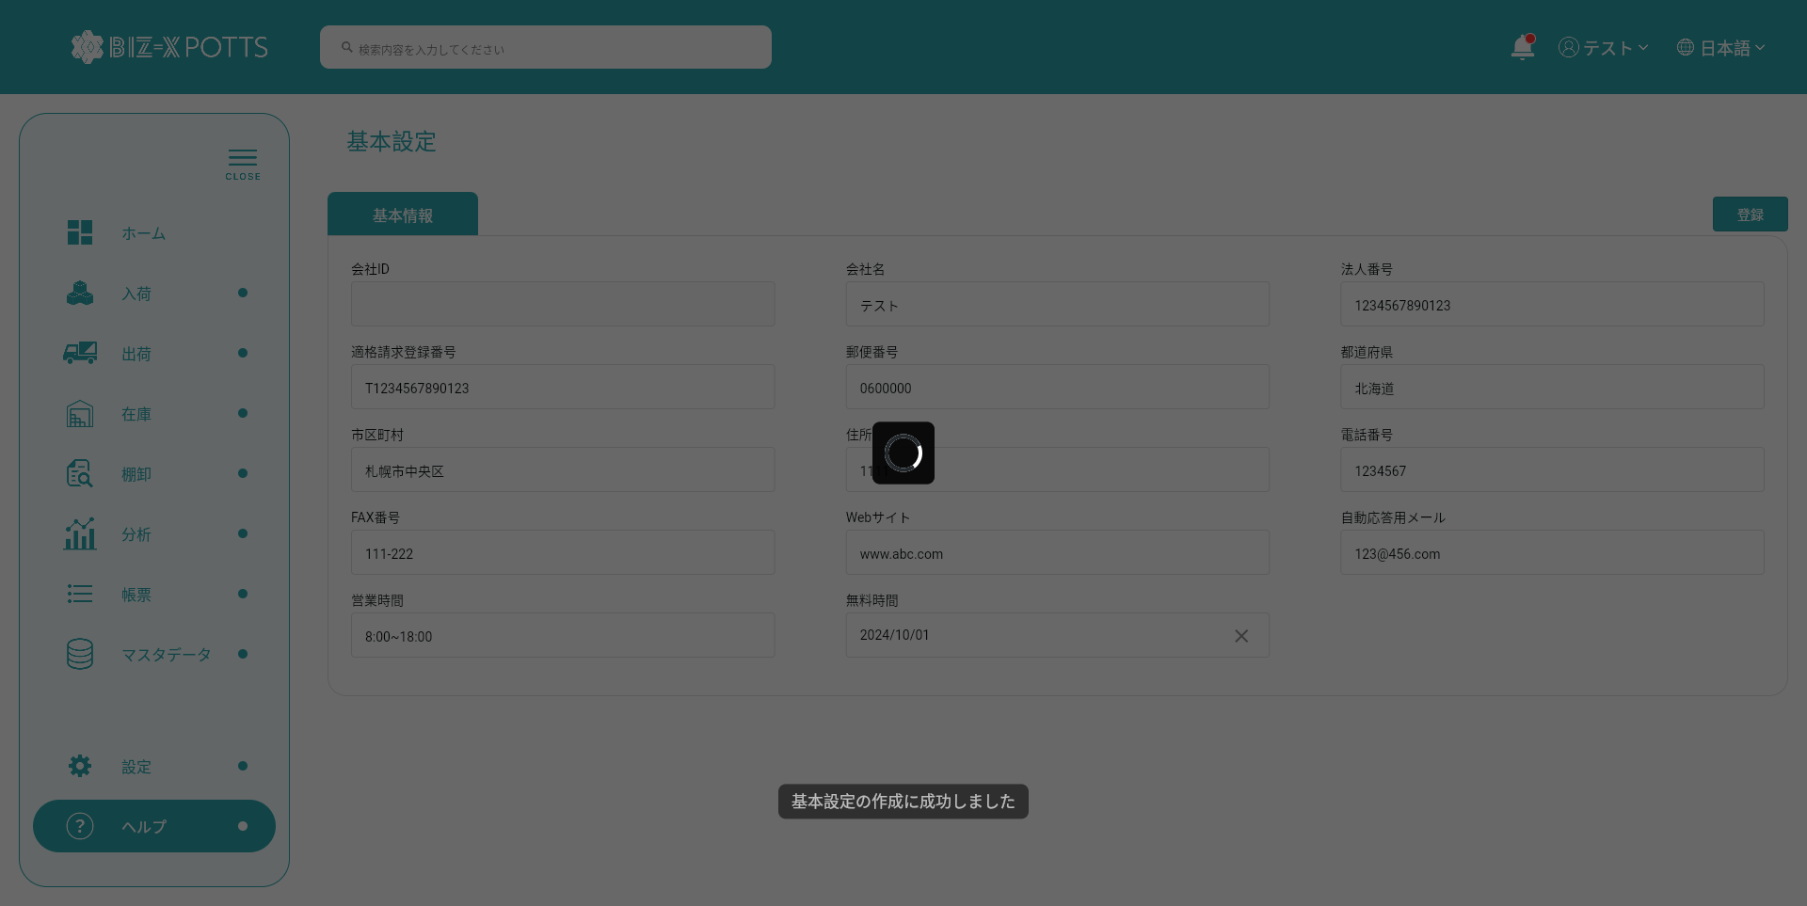



３、画面初期化「データある」

